Grafy
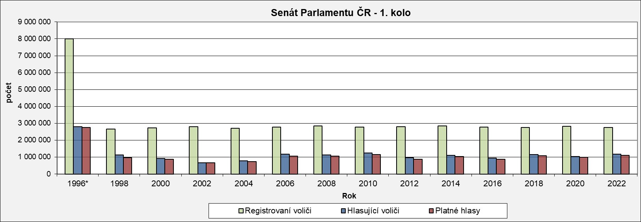
Senát Parlamentu ČR - 1. kolo
 | Registrovaní voliči | Hlasující voliči | Platné hlasy
1996* | 7,992,740 | 2,800,108 | 2,758,125
1998 | 2,666,398 | 1,129,648 | 962,111
2000 | 2,730,142 | 920,704 | 860,442
2002 | 2,797,846 | 674,333 | 666,455
2004 | 2,715,437 | 786,732 | 724,686
2006 | 2,780,914 | 1,170,474 | 1,063,614
2008 | 2,852,506 | 1,127,259 | 1,047,358
2010 | 2,774,178 | 1,237,072 | 1,147,390
2012 | 2,795,405 | 975,511 | 879,222
2014 | 2,853,106 | 1,101,753 | 1,026,615
2016 | 2,780,706 | 932,616 | 881,170
2018 | 2,743,745 | 1,159,603 | 1,089,689
2020 | 2,815,827 | 1,034,469 | 997,261
2022 | 2,749,658 | 1,172,795 | 1,112,519

 | 1996* | 1998 | 2000 | 2002 | 2004 | 2006 | 2008 | 2010 | 2012 | 2014 | 2016 | 2018 | 2020 | 2022

Senát Parlamentu ČR - 2. kolo
 | Registrovaní voliči | Hlasující voliči | Platné hlasy
1996* | 7,594,316 | 2,326,464 | 2,307,259
1998 | 2,665,043 | 542,660 | 537,091
2000 | 2,633,794 | 567,872 | 563,524
2002 | 2,708,764 | 881,693 | 822,287
2004 | 2,614,630 | 481,475 | 478,891
2006 | 2,781,827 | 576,630 | 574,555
2008 | 2,764,218 | 825,126 | 822,353
2010 | 2,774,982 | 683,705 | 680,437
2012 | 2,796,196 | 520,216 | 514,092
2014 | 2,853,618 | 476,334 | 473,926
2016 | 2,780,597 | 427,774 | 424,089
2018 | 2,547,488 | 420,118 | 417,772
2020 | 2,711,956 | 453,855 | 451,863
2022 | 2,479,869 | 481,993 | 479,783

Senát Parlamentu ČR - volební účast
 | 1.kolo | 2.kolo
1996* | 35.0 | 30.6
1998 | 42.4 | 20.4
2000 | 33.7 | 21.6
2002 | 24.1 | 32.6
2004 | 29.0 | 18.4
2006 | 42.1 | 20.7
2008 | 39.5 | 29.9
2010 | 44.6 | 24.6
2012 | 34.9 | 18.6
2014 | 38.6 | 16.7
2016 | 33.5 | 15.4
2018 | 42.3 | 16.5
2020 | 36.7 | 16.7
2022 | 42.7 | 19.4

Registrovaní voliči = Počet osob v seznamech voličů
Hlasující voliči = Počet registrovaných voličů, kteří se zúčastnili voleb. Těmto osobám byla vydána úřední obálka
Volební účast = Podíl počtu hlasujících voličů (osob, jimž byla vydána úřední obálka) a registrovaných voličů (osob uvedených v seznamech voličů)
Platné hlasy = Celkový počet odevzdaných platných hlasů pro všechny kandidáty
* v roce 1996 se konaly volby ve všech senátních obvodech (81)

